Sheet1
 |  |  |  |  |  |  |  |  | 총 물동량에 대한 각 구별 물동량 비율

 | Supply Region
 |  |  |  |  |  |  | 착지데이터
Demand Region | 곤지암 | 용인 | 군포 | 옥천 | 청원 | New | Demand |  | 전국-> 서울로 들어오는 물량
강남구 | 14518952.026 | 2783113.4026 | 6312915.7729 | 12527781.503 | 1561258.7382 |  | 2330637
강동구 | 7767378.9678 | 1488915.7612 | 3377296.7298 | 6702138.4451 | 835245.42712 |  | 1246849 |  |  |  |  |  | 우리가 새로운 터미널을 짓게 된다면, 어느정도의 demand를 담당하게 될 수 있을까?
관악구 | 8937106.0008 | 1713138.7614 | 3885900.121 | 7711445.774 | 961029.06138 |  | 1434618
광진구 | 6597053.8925 | 1264578.1233 | 2868433.3068 | 5692315.0912 | 709397.48389 |  | 1058984 |  |  |  |  |  | 착지-출지 데이터
노원구 | 8158697.9464 | 1563927.0356 | 3547444.2548 | 7039790.8221 | 877324.92251 |  | 1309665 |  |  | 총 fixed cost
도봉구 | 4866587.4952 | 932867.94101 | 2116017.5268 | 4199169.795 | 523316.1621 |  | 781203 |  |  | 고용인원수 |  |  | 한달 허브터미널의 capacity
동대문구 | 6211509.7593 | 1190673.8193 | 2700796.7146 | 5359645.5809 | 667938.97188 |  | 997095
동작구 | 6951724.0945 | 1332564.2556 | 3022645.7533 | 5998344.8094 | 747536.0459 |  | 1115917
성동구 | 6773164.8758 | 1298336.5404 | 2945007.2773 | 5844273.7116 | 728335.13249 |  | 1087254
양천구 | 7338732.1853 | 1406749.1831 | 3190918.8818 | 6332277.506 | 789151.98088 |  | 1178041 |  |  | 구별로 demand 나와있음
영등포구 | 8250042.6705 | 1581436.7515 | 3587161.4154 | 7118608.2699 | 887147.44608 |  | 1324328 |  |  | capacity를 면적으로 나누기에는 설득력이 부족함
용산구 | 5464773.0257 | 1047533.1155 | 2376111.7033 | 4715318.4545 | 587640.52828 |  | 877226 |  |  | 각 구별로 demand가 있고 새로운 터미널을 sub 터미널들의 물량 평균 담당
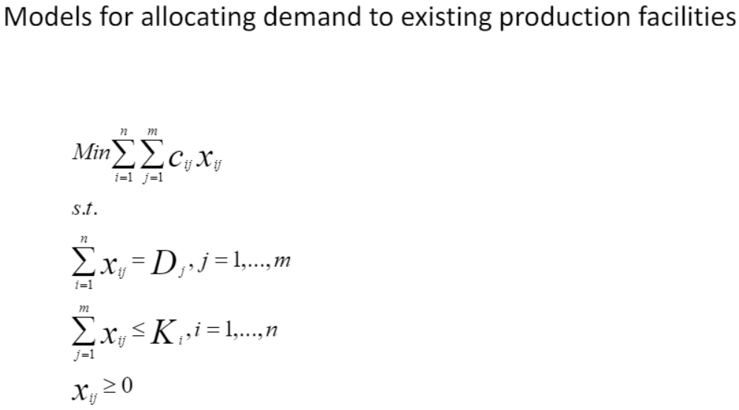
은평구 | 7613862.7682 | 1459488.5001 | 3310547.0887 | 6569675.8954 | 818737.45136 |  | 1222206
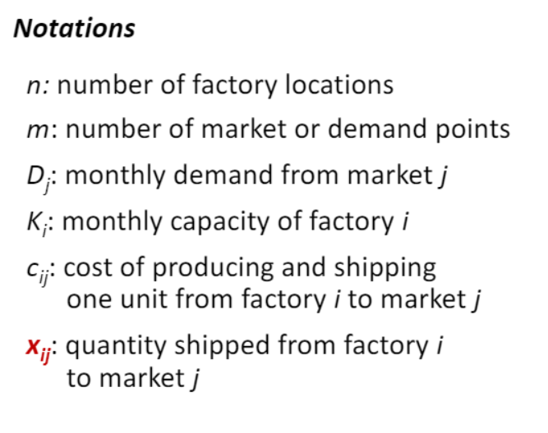
중랑구 | 5983817.632 | 1147027.8998 | 2601794.9947 | 5163179.8019 | 643454.67558 |  | 960545
종로구 | 3676502.1072 | 704742.48214 | 1598562.2171 | 3172296.1141 | 395343.34369 |  | 590166
서초구 | 9868039.7472 | 1891587.8796 | 4290674.9505 | 8514708.6092 | 1061134.6643 |  | 1584055
서대문구 | 5773587.0924 | 1106729.1626 | 2510385.6639 | 4981780.8786 | 620848.0669 |  | 926798
강서구 | 11296993.177 | 2165501.5501 | 4911991.3258 | 9747691.2869 | 1214793.5527 |  | 1813436
성북구 | 8112237.5392 | 1555021.1185 | 3527243.0284 | 6999702.1277 | 872328.92027 |  | 1302207
강북구 | 4548030.3235 | 871804.25458 | 1977507.2135 | 3924300.4632 | 489060.92337 |  | 730067
구로구 | 7274006.571 | 1394342.0394 | 3162775.8485 | 6276428.5471 | 782191.87585 |  | 1167651
마포구 | 8575047.4851 | 1643736.3757 | 3728475.1973 | 7399040.9966 | 922096.01578 |  | 1376499
중구 | 4659820.617 | 893233.1472 | 2026114.2139 | 4020759.5167 | 501082.00947 |  | 748012
Capacity(monthly) | 169217668.23 | 32437049.132 | 73576721.201 | 146010673.73 | 18196393.415 |  | 27163459
fixed cost(monthly) | 27057611421 | 5186627851.6 | 11764790005 | 23346853283 | 2909571721.6

 | capacity monthly = 1분기 매출/3/택배 1개 단가 * 면적비율 |  |  |  |  |  |  |  |  | factory: | 허브터미널
 | fixed cost = monthly 판관비 * 면적비율 |  |  |  |  |  |  |  |  | market or demand points: |  | 서브터미널, 추가되는 신설 서브터미널도 포함
 | supply - > demand = 각 메인 허브 capacity * 각 구 demand 비율 |  |  |  |  |  |  |  |  | D_j | j sub터미널에 한달 demand 양 ( 자치구 출지 데이터) |  | 다 더하기
 |  |  |  |  |  |  |  |  |  | K_i | 허브터미널 한달 capacity
 | 곤지암 | 용인 | 군포 | 옥천 | 청원 |  | sum shipped to | must equal demand |  | c_ij | fixed cost
강남구 | 0 | 0 | 0 | 0 | 2330637 |  | 2330637 | 2330637 |  | x_ij | 이동량
강동구 | 0 | 0 | 0 | 0 | 1246849 |  | 1246849 | 1246849
관악구 | 0 | 0 | 0 | 0 | 1434618 |  | 1434618 | 1434618
광진구 | 0 | 1058984 | 0 | 0 | 0 |  | 1058984 | 1058984
노원구 | 0 | 0 | 0 | 0 | 1309665 |  | 1309665 | 1309665
도봉구 | 0 | 781203 | 0 | 0 | 0 |  | 781203 | 781203
동대문구 | 0 | 997095 | 0 | 0 | 0 |  | 997095 | 997095
동작구 | 0 | 209715.5846 | 0 | 0 | 906201.4154 |  | 1115917 | 1115917
성동구 | 0 | 1087254 | 0 | 0 | 0 |  | 1087254 | 1087254
양천구 | 0 | 0 | 0 | 0 | 1178041 |  | 1178041 | 1178041
영등포구 | 0 | 0 | 0 | 0 | 1324328 |  | 1324328 | 1324328
용산구 | 0 | 877226 | 0 | 0 | 0 |  | 877226 | 877226
은평구 | 0 | 0 | 0 | 0 | 1222206 |  | 1222206 | 1222206
중랑구 | 0 | 960545 | 0 | 0 | 0 |  | 960545 | 960545
종로구 | 0 | 590166 | 0 | 0 | 0 |  | 590166 | 590166
서초구 | 0 | 0 | 0 | 0 | 1584055 |  | 1584055 | 1584055
서대문구 | 0 | 926798 | 0 | 0 | 0 |  | 926798 | 926798
강서구 | 0 | 0 | 0 | 0 | 1813436 |  | 1813436 | 1813436
성북구 | 0 | 0 | 0 | 0 | 1302207 |  | 1302207 | 1302207
강북구 | 0 | 730067 | 0 | 0 | 0 |  | 730067 | 730067
구로구 | 0 | 0 | 0 | 0 | 1167651 |  | 1167651 | 1167651
마포구 | 0 | 0 | 0 | 0 | 1376499 |  | 1376499 | 1376499
중구 | 0 | 748012 | 0 | 0 | 0 |  | 748012 | 748012
 |  |  |  |  |  |  |  | 27163459
sum of production at each location | 0 | 8967065.5846 | 0 | 0 | 18196393.415
capacity Y | 169217668.23 | 32437049.132 | 73576721.201 | 146010673.73 | 18196393.415

min total cost | 2.7906037998E+13

fixed cost 계산 방법
1. 우리가 구해야 할 고정비
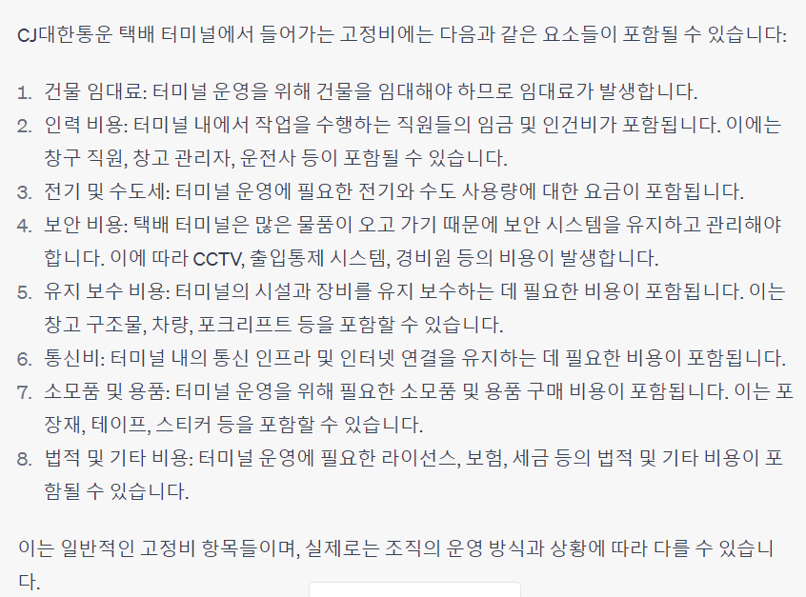
 | 건물 임대료, 인력비용, 전기 및 수도세, 보안 비용, 유지보수비용, 통신비, 소모품 및 용품, 기타 비용

2. 사업보고서에서 fixed cost 구하기

 |  |  | 순매출액 | 영업이익 | 영업비용
 |  |  | 3649489860000 | 174295237000 | 3475194623000

택배 산업부문만 확인하기
순매출액 - 영업이익 = 영업비용 구하기

 |  |  | 택배사업부문
 |  |  | 30.10%

택배 사업부문 비용 비율 : 30.1 %

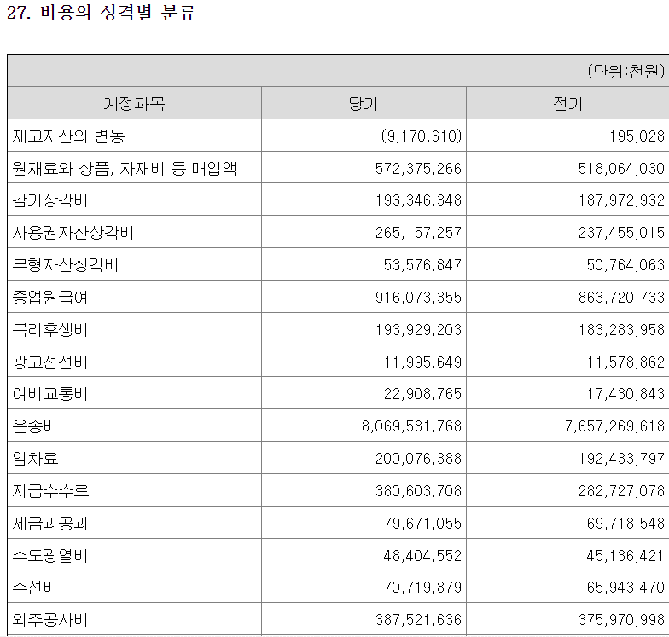

 |  |  | 감가상각비 | 종업원급여 | 임차료 | 세금과공과 | 수도광열비 | 소모품비
 |  |  | 193346348000 | 916073355000 | 200076388000 | 79671055000 | 48404552000 | 125391461000

 |  | 비율 | 0.016498640612 | 0.078170419118 | 0.017072928735 | 0.0067984946041 | 0.0041304597458 | 0.010699910664

 |  | 전체비용 | 11718925974000

고정비에 포함되는 과목/ 전체 합계 의 비율로 전체 영업비용에 가중치를 줌 |  | > 그러면 영업비용에서 택배산업부문에 들어가는 고정비가 나옴
* 단 여기서는 운송비와 유류비를 제외하고 우리가 구한 운송비용으로 더해줄 것

3.fixed cost(1유닛당) =(택배산업 영업 고정비용)*Hub면적비율/Hub용량
> 우리가 구한 터미널 간 유닛당 운송비용 더해주면 전체 fixed cost 나옴

